LANGUAGE 5 COULEURS
 |  | Présentation

 |  | L'industrialisation du produits dans l'industrie est un probleme mathématique de type NP qui fait tourner en rond tous le monde pour devenir un P ca résoulution veux des millards des millards ……et notre equipe a fait ce travail
Je sais que mon rêve même d'être un petit directeur est riducule surout dans mon pays alors laissez moi au moin dire des mots de directeur car mes amis me croient même si C'est ridcule Car le poste ne fait pas le directeur mais ses mots si.

Dans un temps ou l'oceon bleu la ou tous le monde a une voiture la navire bleu a besoin de tous ses employes surtout avec du savoir et des compétences motivés pas juste du blabla pour avoir une base solide pour former les nouveaux et faire fonctionnez la navire bleu leoni qui veux être la plus grande navire du Marché Mondial avec des heureux employes dans un endroit famillale et amicable dans le plus grand océon bleu La ou tous les humains ont une voiture et tous les membres d'equipages du navire bleu auront les ressources néssaissre pour vivre et réflichir . Dans le plus grand reve de voir notre navire la meilleur et amélorer la vie de tous l'équipage . Notre equipe a vu des employers avec des salaires Gonflé minable et raisonable croire a se reve qui relie tous les equipes du navire bleu. il a vu des employers donné tous pour le navire bleu leur temps leur argent et meme perdre la vie ou la raison c'est a eux qui reviens le mots merci car ils croient a notre reve ensemble qui relie tous l'équipage qui croit a l'ame de la navire bleu une ame qui essaye d'amélorer la vie de tous le monde dans le navire bleu et sourit au plus compétent. Dans se reve ils y avait des équipes qui essayez d'amélorez l'arement de navire et ils ont fait du bon travail. et une equipe qui essayez d'amélorer les membres des équipages a travailer avec ses armes. tous le monde a fait son effort et il faut passez la grand ligne pour aller dans l'océon bleu la ou tous les humains auront une voiture ou une parti est fait par notre savoir nourrit l'ame du navire bleu. Chaque équipe a proposez ca manière parfaite pour amélorer la navire bleu et il y a des equpes qui ont fait de merville . Alors est ce que notre équipe a le droit aussi de proposer ca solution de revenir a la base l'etre Humain car réelment l'ame du navire bleu et nourrit par le savoir de tous les equipes du navire bleu.

 | Synoptique application 5 S sur les bases

1 |  | Standarisez et identifiez |  |  |  | 4
 |  |  |  |  | 1 | SUIVRE LES COULEURS | 3

2 |  | Exemple a suivre

3 |  | Rangez Changez |  |  |  | En Haut pour comprendre

4 |  | Fuite de matière et temps niveau 1

5 |  | Fuite de matière et temps niveau 5 |  |  |  | 5

Qui Somme nous. |  |  |  |  |  | Remarque 1
 |  |  |  |  |  | Fuite de matiere possible sur les notes non disponible sur la base

Un groupe d'opérateur technicien et Ingénieur qui cherche a offrir a tous les Humains une Voiture avec des salaires minable et raisonable et gonflé. |  |  |  |  |  | Remarque 2
 |  |  |  |  |  | Fuite de temps et matiere possible sur sur les notes non disponible sur la base

 |  |  |  |  |  | Remarque 3
 |  |  |  |  |  | IL faut standarisez chaque type de voiture dans la base pour plus avoir du perte du temps et matière

 |  |  |  |  |  | Remarque 4
 |  |  |  |  |  | IL faut commencez par ranger nos voitures

 |  |  |  |  |  | Remarque 5
 |  |  |  |  |  | Les voitures ne sont pas réelement sur les Rapports des applications qui ne change pas pas sur les plans.

Réalisez par qui nous somme exemple moin pire |  |  |  |  |  | Remarque

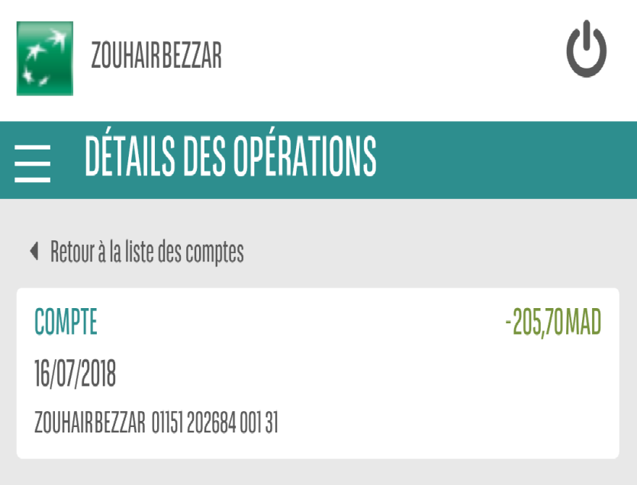
 |  |  |  |  |  | Si ce travail vous plait alors est ce que je peux comptez sur vous pour le terminer car mon équipe a des grandes problemes après le 10 jour du mois alors je ne peux pas comptez sur eux. Ce travail est fait dans deux jour de congé non payé.

 |  |  | Présentation en Haut |  |  | La réponse a la question n'est pas 73 ni 37 et meme pas un chiffre c'est a vous de choisir votre propros couleurs du jour

 |  |  |  | piste autres couleurs possibles a utilisez

